bug-report
Тестирование страницы Авито по предоставленному скриншоту (Задание 1)

Исполнитель |  | Зеленко Ольга Петровна
Окружение |  | Windows 10 Pro, вер.22H2, сборка ОС 19045.3208 PyCharm 2022.3.2 (Community Edition) Google Chrome Версия 115.0.5790.171 (Официальная сборка), (64 бит)
Дата |  | 2024-04-13

ID | Title | Priority | Precondition | Steps | ER | AR | Note
BR-001 | Ошибка в названии компании на логотипе | High | Открыт браузер с доступом к сети Интернет | 1. Открыть страницу поиска https://www.avito.ru/ | На логотипе название - Avito | На логотипе название - Awito
BR-002 | Названия категорий товаров в выбранной цепочке указаны с маленькой буквы | Medium | Открыт браузер с доступом к сети Интернет | 1. Открыть страницу поиска https://www.avito.ru/ 2. Выбрать категорию поиска "Все категории - Электроника - Мобильные телефоны". | Все названия категорий в цепочке написаны с большой буквы. | Названия категорий в цепочке написаны с маленькой буквы.
BR-003 | Разная толщина строки поиска и примыкающих к ней элементов - слева кнопка "Все категории", справа кнопка "Найти" | Low | Открыт браузер с доступом к сети Интернет | 1. Открыть страницу поиска https://www.avito.ru/ | Строка поиска одной толщины с примыкающими к ней элементами - слева кнопка "Все категории", справа кнопка "Найти" | Строка поиска толще, чем примыкающие к ней элементы - слева кнопка "Все категории", справа кнопка "Найти"
BR-004 | Отсутствует тумблер переключения параметра "Сначала из Москвы" | High | Открыт браузер с доступом к сети Интернет | 1. Открыть страницу поиска https://www.avito.ru/ 2. Выбрать категорию поиска "Все категории - Электроника - Мобильные телефоны". 3. Выбрать район поиска - г. Москва. | Рядом с параметром "Сначала из Москвы" есть тумблер переключения. | Рядом с параметром "Сначала из Москвы" отсутствует тумблер переключения.
BR-005 | Кнопки выбора вида отображения товаров визуально показывают неправильный выбор | Medium | Открыт браузер с доступом к сети Интернет | 1. Открыть страницу поиска https://www.avito.ru/ 2. Выбрать категорию поиска "Все категории - Электроника - Мобильные телефоны". 3. Выбрать район поиска - г. Москва. 4. Выбрать кнопкой отображение списка товаров "Значками". | При выбранном виде отображения товаров "Значками" данная кнопка выделяется жирным, остальные две кнопки не жирные и светлее | При выбранном виде отображения товаров "Значками", жирной подсвечивается кнопка "На карте", остальные тоже выглядят ярко, выбор пользователя интуитивно не понятен.
BR-006 | В фильтре "Цена" в поле ввода "До" при указанной сумме не прописана валюта и предлог "до" | Medium | Открыт браузер с доступом к сети Интернет | 1. Открыть страницу поиска https://www.avito.ru/ 2. Выбрать категорию поиска "Все категории - Электроника - Мобильные телефоны". 3. Выбрать район поиска - г. Москва. 4. в Фильтре "Цена" в поле "До" указать значение 50000. | В фильтре "Цена" в поле ввода "До" написано "до 50 000 руб." | В фильтре "Цена" в поле ввода "До" кроме значения 50000 ничего не написано.
BR-007 | Не подписан фильтр "Продавцы" | Medium | Открыт браузер с доступом к сети Интернет | 1. Открыть страницу поиска https://www.avito.ru/ 2. Выбрать категорию поиска "Все категории - Электроника - Мобильные телефоны". 3. Выбрать район поиска - г. Москва. | В блоке фильтров товаров есть название фильтра "Продавцы" | В блоке фильтров товаров отсутствует название фильтра "Продавцы" | 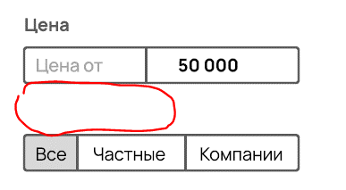
BR-008 | Отсутствует фильтр "С бесплатной доставкой" | High | Открыт браузер с доступом к сети Интернет | 1. Открыть страницу поиска https://www.avito.ru/ 2. Выбрать категорию поиска "Все категории - Электроника - Мобильные телефоны". 3. Выбрать район поиска - г. Москва. | В блоке фильтров есть фильтр с переключателем "С бесплатной доставкой" | В блоке фильтров отсутствует фильтр с переключателем "С бесплатной доставкой"
BR-009 | Некорректно отрабатывает фильтр "Производитель" | High | Открыт браузер с доступом к сети Интернет | 1. Открыть страницу поиска https://www.avito.ru/ 2. Выбрать категорию поиска "Все категории - Электроника - Мобильные телефоны". 3. Выбрать район поиска - г. Москва. 4. В фильтрах товаров указать "Samsung", цена до 50000 руб., цвет - синий, память - 512 ГБ, все компании | В результатах поиска товары только от производителя "Samsung" | В результатах поиска есть товар от производителя "Apple"
BR-009 | Разный размер шрифта названий товаров | Low | Открыт браузер с доступом к сети Интернет | 1. Открыть страницу поиска https://www.avito.ru/ 2. Выбрать категорию поиска "Все категории - Электроника - Мобильные телефоны". 3. Выбрать район поиска - г. Москва. 4. В фильтрах товаров указать "Samsung", цена до 50000 руб., цвет - синий, память - 512 ГБ, все компании | В результатах поиска все названия товаров одного шрифта и одного размера. | В результатах поиска названия товаров различаются размером шрифта
BR-010 | Некорректно отрабатывает фильтр "Цвет" | High | Открыт браузер с доступом к сети Интернет | 1. Открыть страницу поиска https://www.avito.ru/ 2. Выбрать категорию поиска "Все категории - Электроника - Мобильные телефоны". 3. Выбрать район поиска - г. Москва. 4. В фильтрах товаров указать "Samsung", цена до 50000 руб., цвет - синий, память - 512 ГБ, все компании | В результатах поиска все товары синего цвета. | В результатах поиска есть товар не синего цвета (предположительно серого/серебристого). | 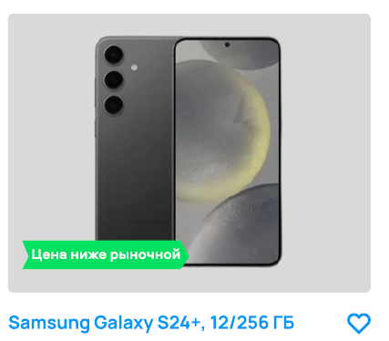
BR-011 | Несоответствие количества товаров, отображаемое внизу блока фильтров и справа от заголовка фильтров сверху страницы | Medium | Открыт браузер с доступом к сети Интернет | 1. Открыть страницу поиска https://www.avito.ru/ 2. Выбрать категорию поиска "Все категории - Электроника - Мобильные телефоны". 3. Выбрать район поиска - г. Москва. 4. В фильтрах товаров указать "Samsung", цена до 50000 руб., цвет - синий, память - 512 ГБ, все компании | Количество товаров, отображаемое внизу блока фильтров и справа от заголовка фильтров, одинаковое. | Количество товаров, отображаемое внизу блока фильтров и справа от заголовка фильтров, разное.
BR-012 | Отсутствует фильтр "Оперативная память" | High | Открыт браузер с доступом к сети Интернет | 1. Открыть страницу поиска https://www.avito.ru/ 2. Выбрать категорию поиска "Все категории - Электроника - Мобильные телефоны". 3. Выбрать район поиска - г. Москва. | В блоке фильтров товаров есть фильтр "Оперативная память" | В блоке фильтров товаров отсутствует фильтр "Оперативная память"
BR-013 | Некорректно отрабатывает фильтр "Память" | High | Открыт браузер с доступом к сети Интернет | 1. Открыть страницу поиска https://www.avito.ru/ 2. Выбрать категорию поиска "Все категории - Электроника - Мобильные телефоны". 3. Выбрать район поиска - г. Москва. 4. В фильтрах товаров указать "Samsung", цена до 50000 руб., цвет - синий, память - 512 ГБ, все компании | В результатах поиска все товары с памятью "512 ГБ". | В результатах поиска есть товар с памятью "256 ГБ".
BR-014 | Некорректно отрабатывает фильтр "Цена" | High | Открыт браузер с доступом к сети Интернет | 1. Открыть страницу поиска https://www.avito.ru/ 2. Выбрать категорию поиска "Все категории - Электроника - Мобильные телефоны". 3. Выбрать район поиска - г. Москва. 4. В фильтрах товаров указать "Samsung", цена до 50000 руб., цвет - синий, память - 512 ГБ, все компании | В результатах поиска все товары с ценой до 50000 руб. включительно. | В результатах поиска есть товар с ценой более 50000 руб. - 59999 руб.
BR-015 | Некорректно отрабатывает сортировка "По умолчанию" | Medium | Открыт браузер с доступом к сети Интернет | 1. Открыть страницу поиска https://www.avito.ru/ 2. Выбрать категорию поиска "Все категории - Электроника - Мобильные телефоны". 3. Выбрать район поиска - г. Москва. 4. В фильтрах товаров указать "Samsung", цена до 50000 руб., цвет - синий, память - 512 ГБ, все компании | Результаты поиска по умолчанию отрабатывают сортировку "По дате". Все товары расположены в порядке увеличения времени до даты публикации. | Сортировка товаров непонятна, не соответствует ни одному из возможных вариантов.
BR-015 | Некорректно (по разному) отображается местоположение товара в карточках товаров. | Medium | Открыт браузер с доступом к сети Интернет | 1. Открыть страницу поиска https://www.avito.ru/ 2. Выбрать категорию поиска "Все категории - Электроника - Мобильные телефоны". 3. Выбрать район поиска - г. Москва. 4. В фильтрах товаров указать "Samsung", цена до 50000 руб., цвет - синий, память - 512 ГБ, все компании | Под каждой карточкой товара указан только город, откуда товар продаётся. | Под некоторыми карточками товаров указаны не только город, но и улица, откуда товар продаётся. | 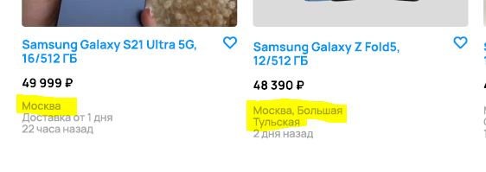
BR-016 | Надписи непонятного значения вместе города под карточкой товара. | Medium | Открыт браузер с доступом к сети Интернет | 1. Открыть страницу поиска https://www.avito.ru/ 2. Выбрать категорию поиска "Все категории - Электроника - Мобильные телефоны". 3. Выбрать район поиска - г. Москва. 4. В фильтрах товаров указать "Samsung", цена до 50000 руб., цвет - синий, память - 512 ГБ, все компании | Под каждой карточкой товара указан только город, откуда товар продаётся. | Под некоторыми карточками товаров указаны непонятные фразы с указанием предположительно улиц, и какого-то времени. | 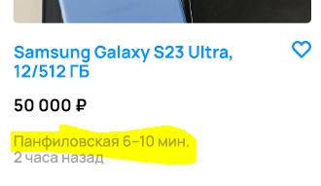
BR-017 | В заголовке фильтров поиска не указан производитель | Low | Открыт браузер с доступом к сети Интернет | 1. Открыть страницу поиска https://www.avito.ru/ 2. Выбрать категорию поиска "Все категории - Электроника - Мобильные телефоны". 3. Выбрать район поиска - г. Москва. 4. В фильтрах товаров указать "Samsung", цена до 50000 руб., цвет - синий, память - 512 ГБ, все компании | Заголовок фильтров поиска содержит "Смартфоны и мобильные телефоны Samsung в Москве" | Заголовок фильтров поиска содержит "Смартфоны и мобильные телефоны в Москве"
BR-018 | Некорректный выбор цвета шрифты выбранного производителя в фильтре "Производитель". | Low | Открыт браузер с доступом к сети Интернет | 1. Открыть страницу поиска https://www.avito.ru/ 2. Выбрать категорию поиска "Все категории - Электроника - Мобильные телефоны". 3. Выбрать район поиска - г. Москва. 4. В фильтрах товаров указать "Samsung" | Выбранный производитель в фильтре "Производитель" имеет черный шрифт. | Выбранный производитель в фильтре "Производитель" имеет серый шрифт.
BR-019 | В результатах поиска товаров, в подписи к товару нет указания оперативной памяти телефона. | Medium | Открыт браузер с доступом к сети Интернет | 1. Открыть страницу поиска https://www.avito.ru/ 2. Выбрать категорию поиска "Все категории - Электроника - Мобильные телефоны". 3. Выбрать район поиска - г. Москва. 4. В фильтрах товаров указать "Samsung", цена до 50000 руб., цвет - синий, память - 512 ГБ, все компании | В результатах поиска товаров, под каждой фотографией товара в описании указана оперативная память телефона. | В результатах поиска товаров, у одного товара под фотографией не указана оперативная память телефона.
BR-020 | В фильтре выбора цвета товара контур цвета "белый" слишком толстый. | Low | Открыт браузер с доступом к сети Интернет | 1. Открыть страницу поиска https://www.avito.ru/ 2. Выбрать категорию поиска "Все категории - Электроника - Мобильные телефоны". 3. Выбрать район поиска - г. Москва. 4. В фильтрах товаров указать цвет - синий. | В фильтре выбора товара телефона белый цвет имеет тонкий светлый контур. | В фильтре выбора цвета товара белый цвет имеет толстый черный контур. | 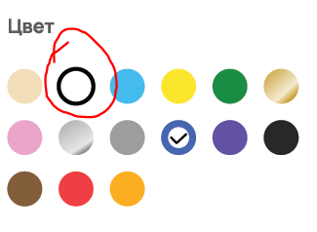
BR-021 | Отсутсвует пагинация страниц. | High | Открыт браузер с доступом к сети Интернет | 1. Открыть страницу поиска https://www.avito.ru/ 2. Выбрать категорию поиска "Все категории - Электроника - Мобильные телефоны". 3. Выбрать район поиска - г. Москва. 4. В фильтрах товаров указать "Samsung", цена до 50000 руб., цвет - синий, память - 512 ГБ, все компании | При количестве товаров, не помещающихся на одну страницу, внизу страницы присутсвует пагиация для перехода к следующей странице товаров. | При количестве товаров, не помещающихся на одну страницу, внизу страницы отсутсвует пагиация для перехода к следующей странице товаров.

